Normal
 | μ | E(x) - média
 | σ | Desvio padrão

 | Turma A | DMA | Variância | Turma C | Turma B | DMA | Variância
 | 10 | 2 | 4 | 11 | 5 | 7 | 49
 | 12 | 0 | 0 | 13 | 12 | 0 | 0
 | 14 | 2 | 4 | 15 | 19 | 7 | 49
n | 3 |  |  | 3 | 3
Média μ | 12 |  |  | 13 | 12
Mediana | 12 |  |  | 13 | 12
Amplitude | 4 |  |  | 4 | 14
DMA | 1.33 |  |  | 1.3333333333 | 4.67
Variância | 2.67 |  |  | 2.6666666667 | 32.67
Desvio padrão σ | 1.63 |  |  | 1.6329931619 | 5.72
Dist Normal | Sim | X ∩ N(12;1,63) |  |  | Sim | X ∩ N(12;5,72)

P(X>=11)= ? | P(X>=13)= ?
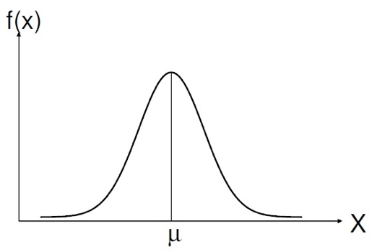
X ∩ N(12;1,63) |  | Z ∩ N(0;1)

P(X>=11)=P((X-μ)/σ>=(11-12)/1,63= P(Z>=-0,61)=1- P(Z<-0,61)=
=1-Φ(-0,61)=1-[1-Φ(0,61)]= 0,7291

P(X<=11)=P((X-μ)/σ<=(11-12)/1,63= P(Z<=-0,61)= Φ(-0,61)=
=1-Φ(0,61)= 1-0,7291 =0,2709

P(X>=13)=P((X-μ)/σ>=(13-12)/1,63= P(Z>=0,61)= 1- P(Z<0,61)=
=1-Φ(0,61)= 1- -0,7291 = 0,2709

P(11<=x<=13)= P((11-12)/1,63<=(X-μ)/σ<=(13-12)/1,63) = P(-0,61<=z<=0,61) =
=Φ(0,61) - Φ(-0,61)= Φ(0,61) - [1-Φ(0,61)]=0,7291-1+0,7291 = 1,4582 - 1 = 0,4582

X - quantidade de farinha consumida semanalmente
X é N(600;40)

a)
P(x>634)= P((X-μ)/σ>=(634-600)/40)= P(z>=0,85)=1- P(z<0,85)
=1-Φ(0,85) = 1 - 0,8023 = 0,1977

b) Φ(z)=0,99<=> z=2,326

Como z = (X-μ)/σ então
2,326=(x-600)/40 <=> x= 693,04 kgs

EXERCÍCIO
n=2000 | x- nº de cartões impressos indevidamente
p=0,02 | X é B(2000;0,02)
P(15<=x<=25)
Não é possível resolver porque não há na tabela da binomial o valor de n=2000

Fase seguinte: Ver se Poisson resolve o cálculo da probabilidade

E(x) = n.p = λ | ou seja | λ= 2000 x 0,02 <=> λ= 40

Não é possível resolver porque não há na tabela da Poisson o valor de λ=40

Fase seguinte: Aproximar à distribuição Normal

X é N (2000x0,02 ; (2000 x 0,02 x 0,98)^0,5) = X é N(40; 6,26)
P(15<=x<=25) = P(15-0,5<= x <= 25 +0,5) = P( 14,5 <=x <=25,5) = P((14,5-40)/6,26<=(X-μ)/σ<=(25,5-40)/6,26)
=P(-4,07 <= z <= -2,32) = Φ(-2,32)-Φ(-4,07)=[1-Φ(2,32)-[1-Φ(4,07)]= 1-0,9898-1+1 = 0,0102

EXERCÍCIO
λ= 2 | x é o nº diário de reclamações
 | x é P(2)

λ= 2 x 365 = 730 | Y é nº anual de reclamações
 | y é P(730)
 | P(y=750) =?
 | Não se consegue resolver através da tabela da Poisson

Fase seguinte: Aproximar à distribuição Normal
y é N (730; (730)^0,5) = y é N(730; 27,02)

P(y=750) = P(750-0,5 <= y < 750+0,5) = P(749,5<=y<750,5) |  |  |  |  | correção de continuidade
P((749,5-730)/27,02<=(y-μ)/σ<=(750,5-730)/27,02)= P(0,72<=z<=0,76)
= Φ(0,76)-Φ(0,72) = 0,7764-0,7642=0,0122

